Maquettes
 |  |  |  |  |  | Maquette des interfaces graphiques

 |  | DESIGN des troncons en pixels (geometrie totale de 1280x960 - 32x24 (x40)
 |  | (begin 0, end 40)

y | x
 |  | 40 | 80 | 120 | 160 | 200 | 240 | 280 | 320 | 360 | 400 | 440 | 480 | 520 | 560 | 600 | 640 | 680 | 720 | 760 | 800 | 840 | 880 | 920 | 960 | 1000 | 1040 | 1080 | 1120 | 1160 | 1200 | 1240 | 1280
 | 40
 | 80
 | 120
 | 160
 | 200 |  |  |  |  |  |  |  |  |  |  |  |  |  |  |  |  |  | 4
 | 240
 | 280 |  |  |  |  |  | 1 |  |  |  |  |  |  |  |  |  |  |  |  |  |  |  |  |  |  |  |  |  | 5
 | 320
 | 360
 | 400 |  |  |  |  |  |  |  |  |  |  |  | 3 |  |  |  |  |  |  |  |  |  |  |  | 6
 | 440
 | 480
 | 520 |  |  |  |  |  |  |  |  |  |  |  |  |  |  |  |  |  |  |  | 7
 | 560
 | 600
 | 640 |  |  |  |  |  |  |  |  |  | 2 |  |  |  |  |  |  |  |  |  |  |  |  |  |  | 8
 | 680
 | 720 |  | chrono |  |  |  |  | Choix de tours |  |  |  |  |  |  |  |  |  |  |  |  |  |  |  |  |  | Nbr vies |  |  |  |  |  |  |  |  | chrono |  | Choix de tours |  |  |  |  | Nbr vies
 | 760 |  |  |  |  |  |  |  |  |  |  | TE |  |  | Tpo |  |  |  |  |  |  |  |  |  |  |  |  |  |  |  |  |  |  |  |  |  |  |  | TE | Tpo
 | 800 |  | vague |  |  |  |  |  |  |  |  |  |  |  |  |  |  |  |  |  |  |  |  |  |  |  |  |  |  |  |  |  |  |  | vague
 | 840 |  |  |  |  |  |  |  |  |  |  |  |  |  |  |  |  |  |  |  |  |  |  |  |  | argent |  |  |  |  |  |  |  |  |  |  |  |  |  |  |  | argent
 | 880
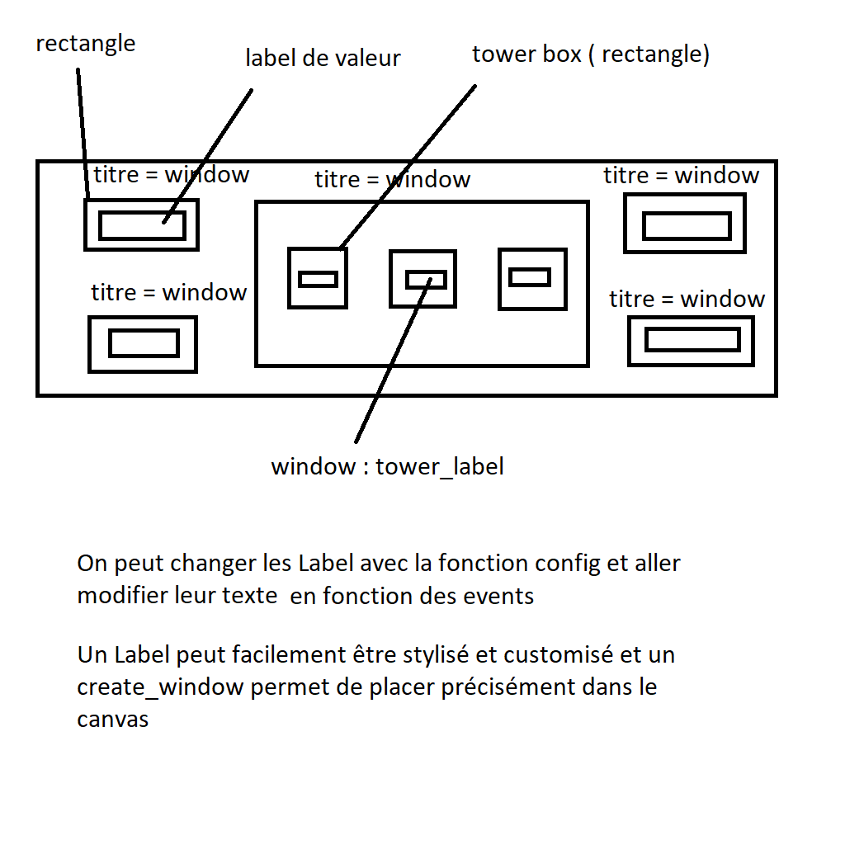
 |  |  |  |  |  |  |  |  |  |  |  |  |  |  |  |  |  | Amélioration sur tour sélectionnée**
 |  |  |  |  |  |  |  |  |  |  |  |  |  |  |  |  |  |  | Cout |  |  | A |  |  | Tour
 |  |  |  |  |  |  |  |  |  |  |  |  |  |  |  |  |  |  | +force |  |  | | |  |  | Force
 |  |  |  |  |  |  |  |  |  |  |  |  |  |  |  |  |  |  | +etendu |  |  |  |  |  | etendu

GAME OVER
Vous avez survécu X vagues
RESTART ? Y - N

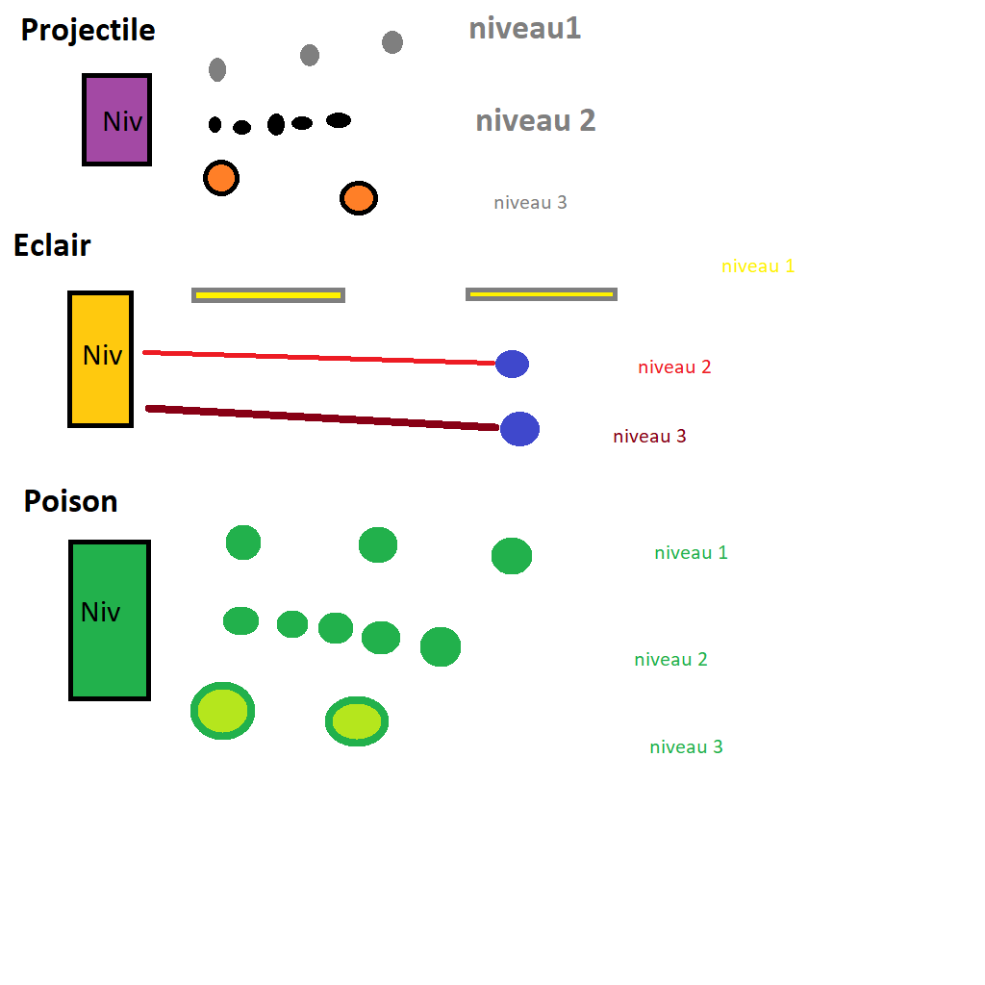
 |  |  |  |  |  |  |  |  |  |  |  |  |  |  |  |  |  |  |  |  |  |  |  |  |  |  |  |  |  |  |  |  |  | chrono |  | Choix de tours |  |  |  |  | Nbr vies
 |  |  |  |  |  |  |  |  |  |  |  |  |  |  |  |  |  |  |  |  |  |  |  |  |  |  |  |  |  |  |  |  |  |  |  |  |  | TE | Tpo
 |  |  |  |  |  |  |  |  |  |  |  |  |  |  |  |  |  |  |  |  |  |  |  |  |  |  |  |  |  |  |  |  |  | vague
 |  |  |  |  |  |  |  |  |  |  |  |  |  |  |  |  |  |  |  |  |  |  |  |  |  |  |  |  |  |  |  |  |  |  |  |  |  |  |  |  | argent

CRC
 | Identification des classes d'objets à programmer qui vont remplir les attentes du client, tels qu'identifiées par les tâches inscrites dans les scénarii d'utilisation provenant de l'analyse textuelle, en vertu des cas d'usage. Ces tâches deviennent ici des méthodes d'objet (des fonctions) - Un objet est responsable des tâches qu'il peut effectuer. La collaboration est un lien vers des objets qui seront en relation avec le présent, et donc qui nous orientera vers so propriétaire pour paufiner le code de cette relation.

CRC

 | EXEMPLE |  |  |  |  | menu: des input
 |  |  |  |  |  | maquettes: pos x y
 |  | Classe: Controleur |  | Collaboration

 |  |  |  | vue
 |  | init self |  | modele
 |  | init modele
 |  | init vue
 |  | self.vue.root.mainloop()
 |  | commencer_partie()
 |  | start_chrono()
 |  | start_new_game()
 |  | arrete_jeu()
 |  | gameover()
 |  | remplir_creeps_actifs()

 |  | Classe: Vue |  | Collaboration

 |  | self.parent
 |  | self.modele |  | controleur
 |  | self.root
 |  | self.create_canvases() |  | modele
 |  | self.create_labels()
 |  | self.create_boxes()
 |  | create_box()
 |  | create_tower_box()
 |  | afficher_chrono()
 |  | afficher_vague()
 |  | afficher_argent()
 |  | creer_tours()

 |  | Classe: Modèle |  | Collaboration

 |  |  |  | vue
 |  | self.largeur_canvas_jeu = |  | controleur
 |  | self.largeur_canvas_joueur = |  | Tours | Suggestion:
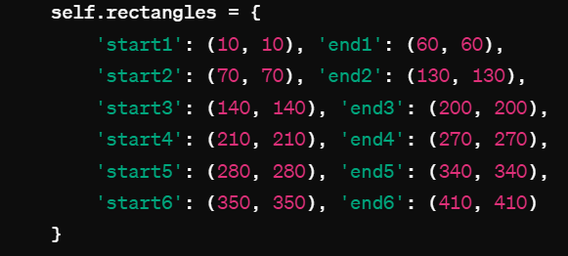
 |  | self.hauteur_canvas_jeu = |  | Creeps
 |  | self.hauteur_canvas_joueur =
 |  | self.rectangles = [dictionnary]
 |  | self.pos_chateau =
 |  | self.chrono = none
 |  | self.vague = 1
 |  | self.argent = 200
 |  | self.tours_actives = list
 |  | self.creeps_inactifs = list
 |  | self.creeps_actifs = list
 |  | self.nbCreeps = 20
 |  | self.nbVies = 20
 |  | self.enVie = True
 |  | verifier_collision_tours()
 |  | mourir()
 |  | changer_vague()
 |  | remplir_creeps_actifs()
 |  | creer_tours()

 |  | Classe: Creep |  | Collaboration

 |  |  |  | self.parent(modele)
 |  | self.enVie = True
 |  | self.ID
 |  | self.couleur
 |  | self.dommage
 |  | self.pointsDeVie
 |  | self.vitesse
 |  | self.listePoison = []
 |  | afficher_Creeps()
 |  | hit_creep()
 |  | deplacer()
 |  | hit_chateau()
 |  | check_en_vie()

 |  | Classe: TourPoison |  | Collaboration |  | Classe: TourEclair |  | Collaboration | Classe: TourProjectile |  | Collaboration
 |  | self.largeur | self.côté si carré | self.parent (modele) |  | self.largeur | self.côté si carré | self.parent (modele) | self.largeur | self.côté si carré | self.parent (modele)
 |  | self.hauteur |  | AcideLent |  | self.hauteur |  | Eclair | self.hauteur |  | BalleLente
 |  | self.rayon = (rayon du cercle autour de la tour) |  | AcideRapide |  | self.rayon = (rayon du cercle autour de la tour) |  | LaserFaible | self.rayon = (rayon du cercle autour de la tour) |  | BalleRapide
 |  | self.position = x,y |  | AcideForte |  | self.position = x,y |  | AcideForte | self.position = x,y |  | Grenade
 |  | self.projectiles = [] |  |  |  | self.projectiles = [] |  |  | self.projectiles = []
 |  |  |  |  |  |  |  |  | self.niveau
 |  |  |  |  |  |  |  |  | self.dommage = 10*self.niveau
 |  | self.niveau |  |  |  | self.niveau |  |  | self.cout= 100*self.niveau
 |  | verifier_collision_creep() |  |  |  | verifier_collision_creep() |  |  | verifier_collision_creep()
 |  | tirer() (check niveau choix de projectile) |  |  |  | tirer() (check niveau choix de projectile) |  |  | tirer() (check niveau choix de projectile)

 |  | Classe: Poison (vitesse & dommage differents en fonc de niveau) |  | Collaboration |  | Classe: AcideRapide |  | Collaboration | Classe: AcideForte |  | Collaboration
 |  | cibleX (creepX) |  | self.parent.parent (modele) |  | cibleX (creepX) |  | self.parent.parent (modele) | cibleX (creepX) |  | self.parent.parent (modele)
 |  | cibleY (creepY) |  | self.parent.parent.creep |  | cibleY (creepY) |  | self.parent.parent.creep | cibleY (creepY) |  | self.parent.parent.creep
 |  | departX |  | self.parent (tour) |  | departX |  | self.parent (tour) | departX |  | self.parent (tour)
 |  | departY |  |  |  | departY |  |  | departY
 |  | vitesse |  |  |  | vitesse |  |  | vitesse
 |  | taille |  |  |  | taille |  |  | taille
 |  | dommage |  |  |  | dommage |  |  | dommage
 |  | cooldown |  |  |  | cooldown |  |  | cooldown
 |  | Duree |  |  |  | Duree |  |  | Duree
 |  | couleur |  |  |  | couleur |  |  | couleur

 |  | cibler_creep() |  |  |  | cibler_creep() |  |  | cibler_creep()
 |  | afficher_shot() |  |  |  | afficher_shot() |  |  | afficher_shot()
 |  | creep_hit() |  |  |  | creep_hit() |  |  | creep_hit()

 |  | Classe: Eclair |  | Collaboration |  | Classe: LaserFaible |  | Collaboration | Classe: LaserPuissant |  | Collaboration
 |  | cibleX (creepX) |  | self.parent.parent (modele) |  | cibleX (creepX) |  | self.parent.parent (modele) | cibleX (creepX) |  | self.parent.parent (modele)
 |  | cibleY (creepY) |  | TourÉclair |  | cibleY (creepY) |  | TourÉclair | cibleY (creepY) |  | TourÉclair
 |  | departX |  | Creeps |  | departX |  | Creeps | departX |  | Creeps
 |  | departY |  |  |  | departY |  |  | departY
 |  | vitesse
 |  | taille |  |  |  | largeur |  |  | largeur

 |  | dommage |  |  |  | dommage par sec |  |  | dommage par sec
 |  | cooldown
 |  | couleur |  |  |  | couleur |  |  | couleur
 |  | cibler_creep() |  |  |  | cibler_creep() |  |  | cibler_creep()
 |  | creep_hit() |  |  |  | creep_hit() |  |  | creep_hit()
 |  | afficher_shot() |  |  |  | afficher_shot() |  |  | afficher_shot()
 |  |  |  |  |  | LASER: PAS D'OBJET NECESSAIRE

 |  | Classe: Projectile |  | Collaboration |  | Classe: BalleRapide |  | Collaboration | Classe: Grenade |  | Collaboration
 |  | cibleX (creepX) |  | self.parent.parent (modele) |  | cibleX (creepX) |  | self.parent.parent (modele) | cibleX (creepX) |  | self.parent.parent (modele)
 |  | cibleY (creepY) |  | Tour projectile |  | cibleY (creepY) |  | Tour projectile | cibleY (creepY) |  | TourProjectile
 |  | departX |  | Creeps |  | departX |  | Creeps | departX |  | Creeps
 |  | departY |  |  |  | departY |  |  | departY
 |  | vitesse |  |  |  | vitesse |  |  | vitesse
 |  | taille |  |  |  | taille |  |  | taille
 |  | niveau |  |  |  | niveau |  |  | niveau
 |  | dommage |  |  |  | dommage |  |  | dommage
 |  |  |  |  |  |  |  |  | (Rayon explosion)
 |  | cooldown |  |  |  | cooldown |  |  | cooldown
 |  | couleur |  |  |  | couleur |  |  | couleur
 |  | cibler_creep() |  |  |  | cibler_creep() |  |  | cibler_creep()
 |  | creep_hit() |  |  |  | creep_hit() |  |  | creep_hit()
 |  | afficher_shot() |  |  |  | afficher_shot() |  |  | afficher_shot()

Sprint 1
 | Gestion de SPRINT

Planification détaillée |  |  | Gestion des SCRUMS

SPRINT 1 (sur 2 semaines)
Étapes (fonctionnalités haut niveau) | Sous-étapes | Responsable | Semaine 1 |  |  | Semaine 2 |  |  | Semaine 1 (cours 1)
litéralement faire un copier-coller à | Découper l'étape en sous-tâches pour | un membre de
partir de la planification globale | mieux indiquer le moment du livrable | l'équipe
 |  |  | Prévu | Fait | Problème | Prévu | Fait | Problème | Prévu | Fait | Problème
Créer le MVC de base | Controleur, Modele, Vue | Gabriel | 2024-03-06 | Y |  |  |  |  |  |  |  | DEBRIEFING: choses a changer, ....
Surface de jeu (troncons, chateau) | Dictionnaire coordoonnées troncons - Modele | Gabriel | 2024-03-06 | Y | coordo a corriger
 | Refaire dictionnaire | Bettina | 2024-03-06 | Y |  |  |  |  |  |  |  | tags troncon vs troncon1,2,3 ?
 | Création du chateau dans le modele | Baris | 2024-03-06 | Y |  |  |  |  |  |  |  | tag chateau
 | Création de la fênetre de jeu dans le modele | Bettina | 2024-03-06 | Y |  |  |  |  |  |  |  | classe tour - diviser en 3 classes
 | Affichage du troncon par rapport au Modele | Bettina | 2024-03-06 | Y |  |  |  |  |  |  |  | classes projectile
 | optimiser affichage troncon: for loop avec dictionnaire & create_rectangles | Bettina | 2024-03-06 | Y |  |  |  |  |  |  |  | return Projectile (classe) - return new object
 | Affichage du chateau par rapport au Modele | Baris | 2024-03-06 | Y |  |  |  |  |  |  |  | imports de tours & projectile dans modele
 | Affichage de la fênetre par rapport au Modele | Bettina | 2024-03-06 | Y
Création de l'interface joueur | Création des canvas. | Gabriel | 2024-03-06 | Y
 | Création des labels. | Gabriel | 2024-03-06 | Y
 | Création des box. | Gabriel | 2024-03-06 | Y
création d'Amelioration tours(fênetre) | Création de la fênetre de l'amélioration de tours. | Bettina | 2024-03-06 | N | comment switcher windows
 | window_amelioration() - vue | Bettina |  | N | Reporté sur Sprint2
 | Bind window au window de chaque tour | Bettina |  | N | Reporté sur Sprint2
Créer les classes Tours (Champs) | Initialiser les valeurs de bases des tours. | Baris | 2024-03-06 |  | a refaire
Créer les classes Projectile (Champs) | Initialiser les valeurs de bases des projectiles. | Baris | 2024-03-06 |  | a refaire
Créer la classe Creep (Champs) | Initialiser les valeurs de bases des creeps | Justin | 2024-03-06 | Y
Initialiser la boucle de jeu | Commencer la partie, le chrono et l'affichage du jeu. | Bettina | 2024-03-06 | Y
Création, Affichage, Supression des Creeps | Création des creeps | Justin | 2024-03-06 | Y
 | Affichage des creeps | Justin | 2024-03-06 | Y
 | Suppression des creeps | Justin | 2024-03-06 | Y

Interface graphique réfaite |  | Gabriel |  | Y |  | 2024-03-11
création d'Amelioration tours(fênetre) | Création de la fênetre de l'amélioration de tours. | Gabriel |  | N | Reporté sur Sprint2 | 2024-03-11
Créer les classes Tours (Champs) | Initialiser les valeurs de bases des tours. | Bettina |  | Y |  | 2024-03-11
Créer les classes Projectile (Champs) | Initialiser les valeurs de bases des projectiles | Bettina |  | Y |  | 2024-03-11
 |  |  |  |  |  | 2024-03-11
 |  |  |  |  |  | 2024-03-11 |  | DEBRIEFING SPRINT 1
Debriefing Sprint 1
Objectif du Sprint 1 :
Créer le MVC de base
Créer la Surface de jeu (tronçons et chateau)
Création de l’interface joueur
Création d’Amélioration tours
Créer les classes Tours
Créer les classes Creeps
Initialiser la boucle de jeu
Création, Affichage et Supression des Creeps
Cours 1
MVC de base réalisé
Surface de jeu (troncons et chateau) Réalisé, mais difficulté au niveau des dimensions
Interface joueur réalisé (mais code trop complexe)
Amélioration tour non réalisé
Classes tours partiellement réalisé
Classes projectiles partiellement réalisé
Classe creep partiellement réalisé
Boucle de jeu débutée
Création, affichage et suppression des creeps partiellement réalisé
Difficulté rencontrées:
L’affichage dans windows était de 150% (découvert au cours 2), et donc les dimensions ne fonctionnaient pas comme calculées pour l’interface graphique
Aussi, certaines classes prévues au jour 1 ont été partiellement réalisées, ce que nous avons dû reprendre au jour 2.
La structure de code pour l’affichage du terrain et de l’interface joueur était tellement complexe inutilement qu’elle était difficile à comprendre et à maintenir. Refait au jour 2.
Cours 2
Remodelage de l’interface joueur
Remodelage de la création des tronçons
Création des classes Tours et Projectiles
Début du déplacement des Creeps
Placement des Tours
Classes tours réalisé
Classes projectiles réalisé
Classe creep réalisé
Création, affichage et suppression des creeps partiellement réalisé
Difficulté rencontrées:
La majorité des objectifs du Sprint 1 ont été réalisé. Donc, nous avons incorporé certains objectifs du Sprint 2 dans le premier sprint1. Dans ce cours-ci, nous avons remarqué que la logique derrière la création de l’interface du jeu n’était pas efficace. Donc, le code de cette fonctionnalité a dû être retravailler. Afin de faciliter le déplacement des Creeps, nous avons changé la fonction de la création des tronçons. Le déplacement des Creeps a été partiellement complété. Toutefois, les Creeps semblent de ne pas changer de tronçon et la vitesse des Creeps semble changer.
Deplacement creeps et hit_chateau() | Boucle de verif des troncons | Justin et Baris |  |  |  | 2024-03-11
 | Coder la fonction hit_chateau |  |  | N | Reporté sur Sprint2 | 2024-03-11
 | Deplacement creeps | Bettina et Gabriel et Justin |  | Y
Choix tours et placement | Binder Event/click + commencer verif position | Bettina et Gabriel |  | Y |  | 2024-03-11
 | Continuer verif position |  |  | Y |  | 2024-03-11

Amelioration tours | Binder click avec changement de menu | Justin et Baris |  | N | Reporté sur Sprint2 | 2024-03-11
 | changement de niveau tour |  |  | N | Reporté sur Sprint2 | 2024-03-11
 | Changement de projectile |  |  | N | Reporté sur Sprint2 | 2024-03-11

